明石市
明石市 全世帯数 |  |  | 145,783 | エリア網羅率⇒ |  | 83.6%
区番号 | 町名 | ﾖﾐｶﾞﾅ | 配布ランク | 一戸建数(a) | 集合住宅数(b) | 配布可能 世帯数 a+b
 | 明石市全域 |  |  |  |  | 121,929
77 | 茶園場町 | ｻｴﾝﾊﾞﾁｮｳ | A | 137 | 309 | 446
78 | 鷹匠町 | ﾀｶｼｮｳﾏﾁ | A | 421 | 182 | 603
79 | 大明石町 | ｵｵｱｶｼﾁｮｳ | A | 364 | 796 | 1,160 | A地区合計配布数 |  | B地区合計配布数
80 | 樽屋町 | ﾀﾙﾔﾏﾁ | A | 352 | 292 | 644 | 13,438 |  | 58,761 |  | ■料金設定(価格はすべて税別)■
81 | 本町 | ﾎﾝﾏﾁ | A | 468 | 368 | 836 | 価格：7円/1枚(税別) |  | 価格：8円/1枚(税別) |  | 項目 | 配布ランク
82 | 日富美町 | ﾋﾌﾐﾁｮｳ | A | 201 | 47 | 248 | A地区全域配布料↓ |  | B地区全域配布料↓ |  |  | A | B | C
83 | 岬町 | ﾐｻｷﾁｮｳ | A | 327 | 17 | 344 | 73,909 | 円 | 558,230 | 円 | A4サイズ以下 | 7円/1枚 | 8円/1枚 | 10円/1枚 | ※配布期間は14営業日
84 | 材木町 | ｻﾞｲﾓｸﾁｮｳ | A | 209 | 102 | 311 | C地区合計配布数 |  |  |  | B4/A3 | 上記価格に＋2円 |  |  | ※配布期間は上記期間＋7営業日
85 | 港町 | ﾐﾅﾄﾁｮｳ | A | 276 | 57 | 333 | 49,730 |  |  |  | 戸建てのみ配布 | 規定価格に＋3円 |  |  | ※お客様が折り加工をしていただく場合は＋1.5円
86 | 上ノ丸 | ｳｴﾉﾏﾙ | A | 728 | 298 | 1,026 | 価格：10円/1枚(税別) |  |  |  | その他の変形サイズ | 応相談
87 | 山下町 | ﾔﾏｼﾀﾁｮｳ | A | 181 | 223 | 404 | C地区全域配布料↓ |  |  |  | ■その他のオプション■
88 | 東仲ノ町 | ﾋｶﾞｼﾅｶﾉﾁｮｳ | A | 224 | 327 | 551 | 745,950 | 円 |  |  | チラシ印刷 | A4以下：2.5円～/1枚 |  | ※片面/両面、ﾓﾉｸﾛ/ｶﾗｰにより変動
89 | 桜町 | ｻｸﾗﾏﾁ | A | 266 | 253 | 519 |  |  |  |  |  | B4以上：3.5円～/1枚
90 | 鍛冶屋町 | ｶｼﾞﾔﾁｮｳ | A | 37 | 34 | 71 | 明石市全域配布料↓ |  |  |  | チラシデザイン | 1原稿9,800円～
91 | 相生町 | ｱｲｵｲﾁｮｳ | A | 272 | 464 | 736 | 1,378,089 | 円 |  |  | 配布難物件の特別配布 | 応相談
92 | 中崎 | ﾅｶｻｷ | A | 211 | 562 | 773
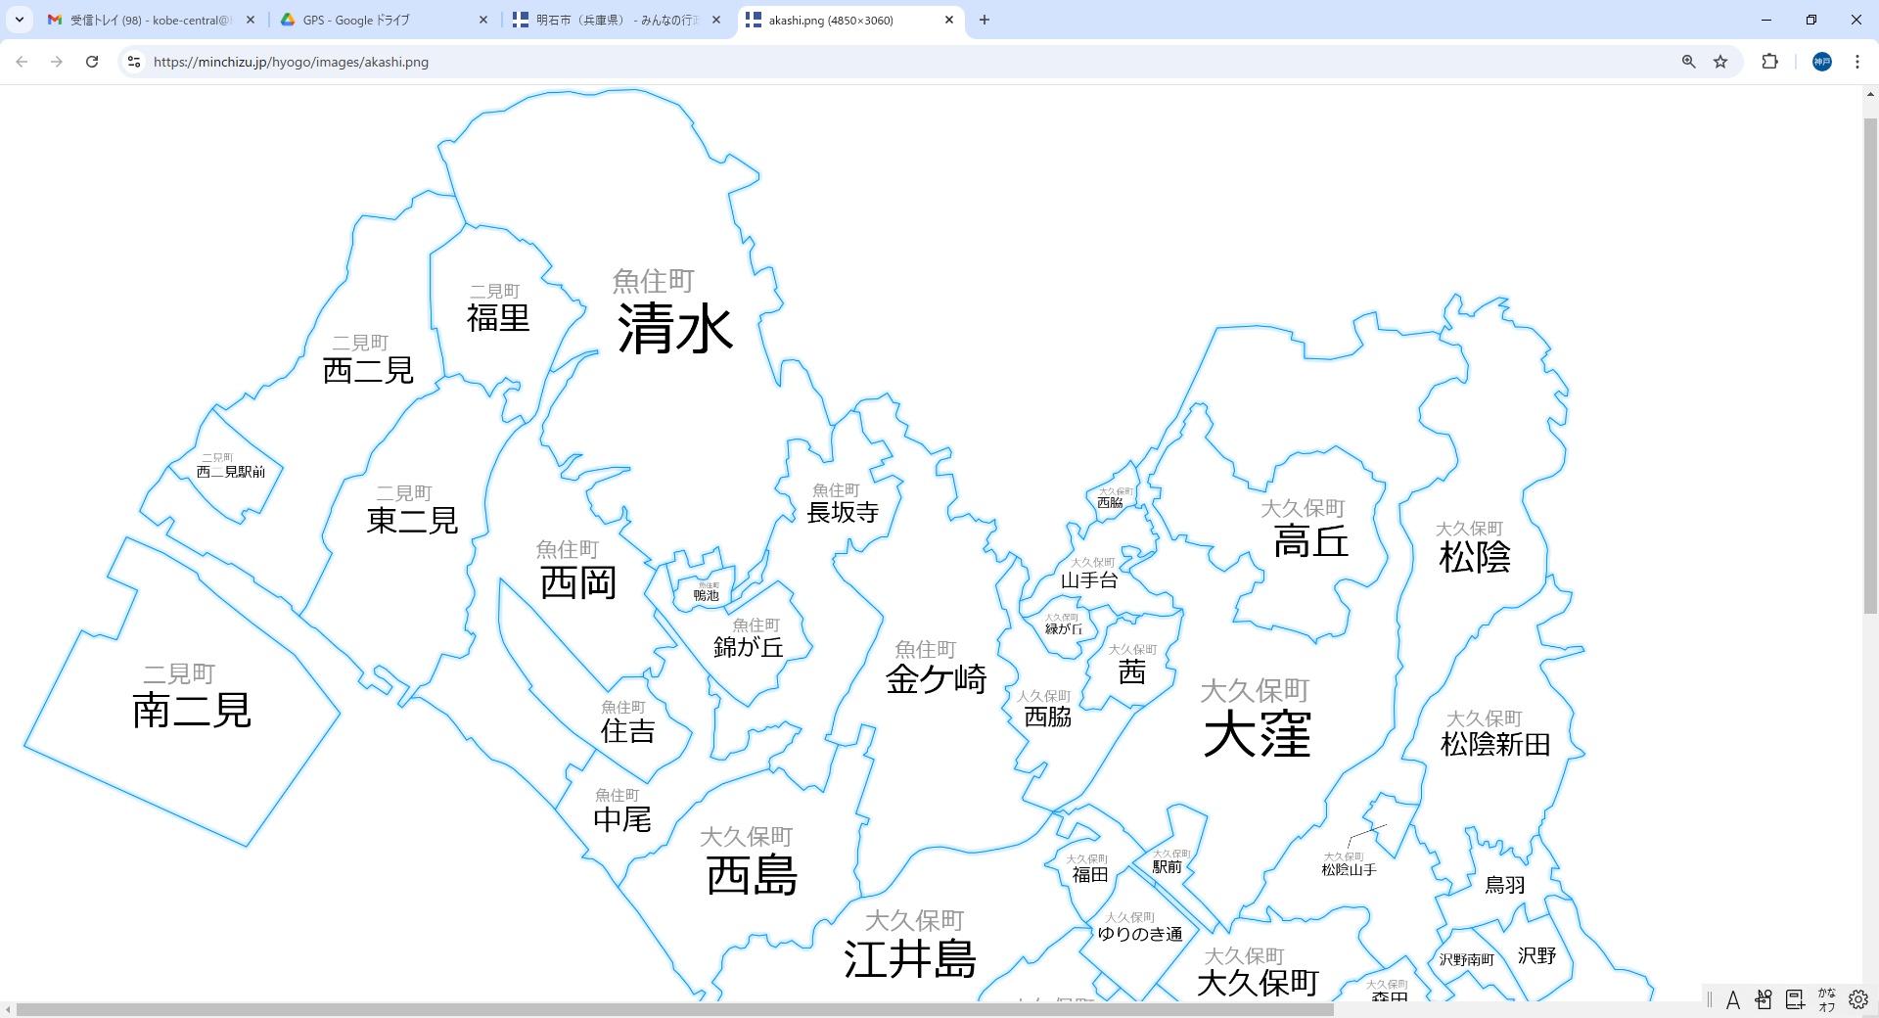
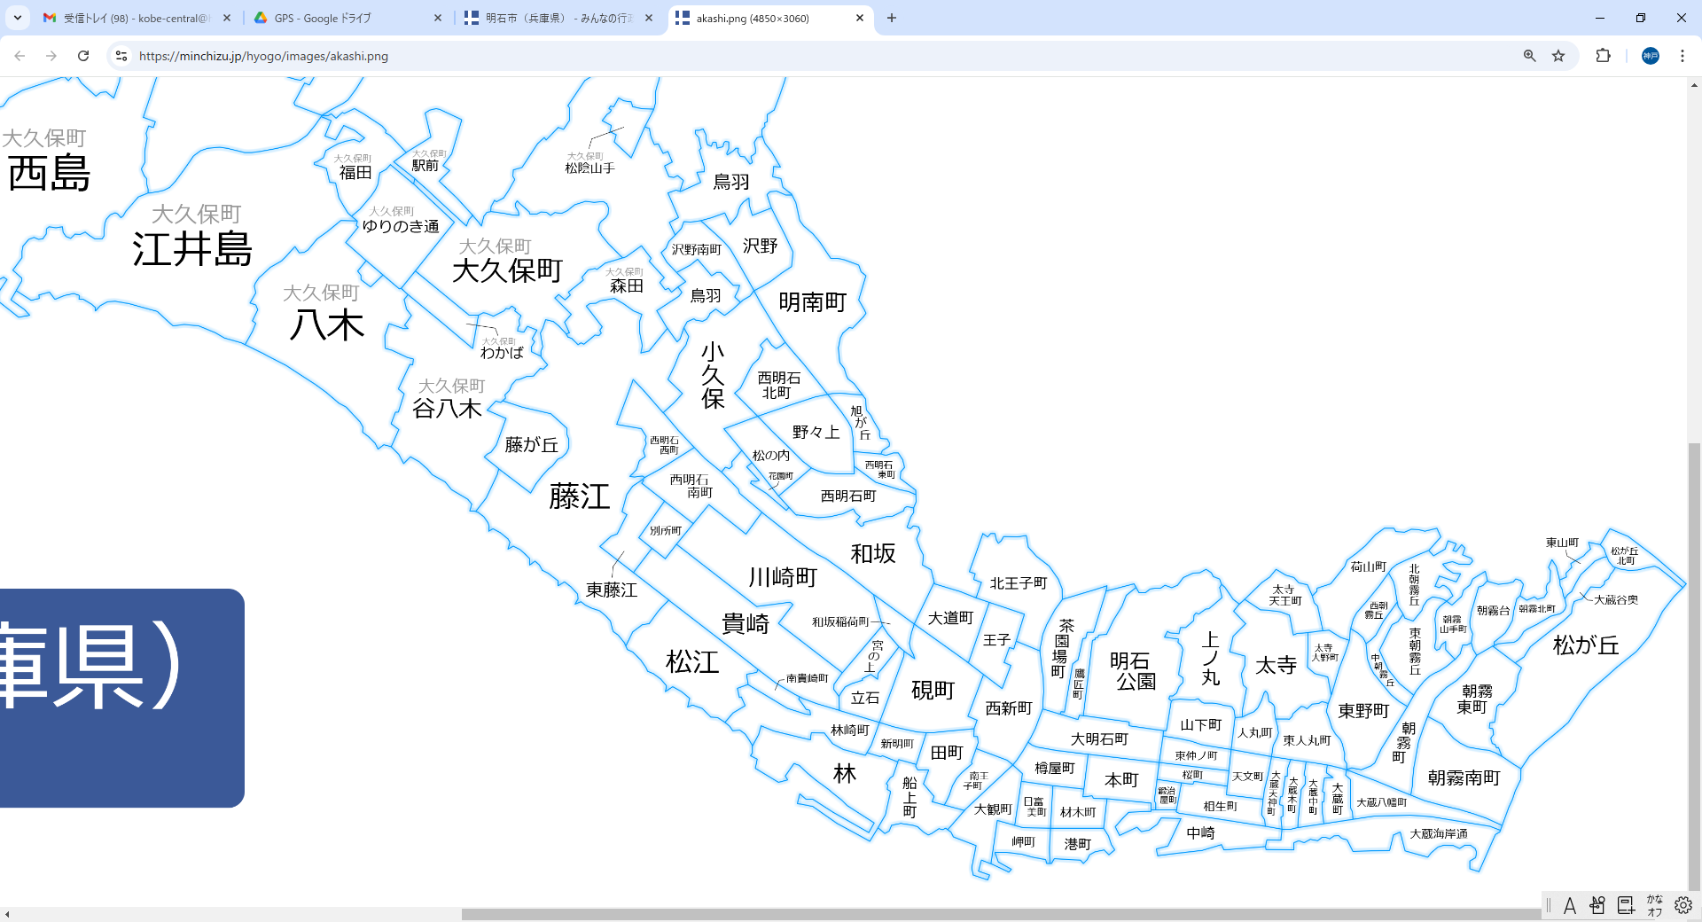
11
13
14
16
19
20
21
1
2
4
5
7
8
9
10
12
17
18
3
6
15
14
30
31
32
33
34
35
36
48
50
51
52
53
55
56
59
60
61
62
66
37
38
39
40
42
41
43
44
45
46
47
49
54
57
58
67
68
69
70
63
64
95
72
73
79
80
83
85
84
86
89
90
91
92
94
93
65
81
87
71
78
77
98
99
101
102
103
110
111
113
114
116
117
118
119
120
121
122
123
124
125
74
82
96
88
97
100
75
112
115
93 | 太寺天王町 | ﾀｲﾃﾞﾗﾃﾝﾉｳﾁｮｳ | A | 376 | 83 | 459
94 | 太寺 | ﾀｲﾃﾞﾗ | A | 1,045 | 262 | 1,307
95 | 人丸町 | ﾋﾄﾏﾙﾁｮｳ | A | 197 | 51 | 248
96 | 天文町 | ﾃﾝﾓﾝﾁｮｳ | A | 145 | 101 | 246
97 | 太寺大野町 | ﾀｲﾃﾞﾗｵｵﾉﾁｮｳ | A | 238 | 106 | 344
98 | 東人丸町 | ﾋｶﾞｼﾋﾄﾏﾙﾁｮｳ | A | 396 | 93 | 489
99 | 大蔵天神町 | ｵｵｸﾗﾃﾝｼﾞﾝﾁｮｳ | A | 150 | 101 | 251
100 | 大蔵本町 | ｵｵｸﾗﾎﾝﾏﾁ | A | 184 | 35 | 219
101 | 大蔵中町 | ｵｵｸﾗﾅｶﾏﾁ | A | 196 | 38 | 234
102 | 大蔵町 | ｵｵｸﾗﾁｮｳ | A | 185 | 62 | 247
103 | 大蔵八幡町 | ｵｵｸﾗﾊﾁﾏﾝﾁｮｳ | A | 159 | 230 | 389
30 | 福田 | ﾌｸﾀﾞ | B | 206 | 392 | 598
31 | 大久保町駅前 | ｵｵｸﾎﾞﾁｮｳｴｷﾏｴ | B | 531 | 319 | 850
32 | ゆりのき通 | ﾕﾘﾉｷﾄﾞｵﾘ | B | 0 | 1,997 | 1,997
33 | 八木 | ﾔｷﾞ | B | 1,078 | 94 | 1,172
34 | 大久保町大久保町 | ｵｵｸﾎﾞﾁｮｳ ｵｵｸﾎﾞﾏﾁ | B | 1,706 | 800 | 2,506
35 | わかば | ﾜｶﾊﾞ | B | 267 | 259 | 526
36 | 谷八木 | ﾀﾆﾔｷﾞ | B | 1,874 | 625 | 2,499
37 | 藤が丘 | ﾌｼﾞｶﾞｵｶ | B | 810 | 73 | 883
38 | 藤江 | ﾌｼﾞｴ | B | 2,598 | 1,446 | 4,044
39 | 森田 | ﾓﾘﾀ | B | 768 | 182 | 950
40 | 鳥羽 | ﾄﾊﾞ | B | 29 | 621 | 650
41 | 沢野南町 | ｻﾜﾉﾐﾅﾐﾏﾁ | B | 653 | 134 | 787
42 | 沢野 | ｻﾜﾉ | B | 1,033 | 34 | 1,067
43 | 明南町 | ﾒｲﾅﾝﾁｮｳ | B | 779 | 245 | 1,024
44 | 小久保 | ｺｸﾎﾞ | B | 1,007 | 2,082 | 3,089
45 | 西明石北町 | ﾆｼｱｶｼｷﾀﾏﾁ | B | 567 | 351 | 918
47 | 西明石西町 | ﾆｼｱｶｼﾆｼﾏﾁ | B | 440 | 304 | 744
47 | 西明石南町 | ﾆｼｱｶｼﾐﾅﾐﾏﾁ | B | 426 | 798 | 1,224
48 | 東藤江 | ﾋｶﾞｼﾌｼﾞｴ | B | 484 | 285 | 769
49 | 別所町 | ﾍﾞｯｼｮﾁｮｳ | B | 430 | 302 | 732
50 | 旭が丘 | ｱｻﾋｶﾞｵｶ | B | 314 | 145 | 459
51 | 野々上 | ﾉﾉｳｴ | B | 498 | 959 | 1,457
52 | 松の内 | ﾏﾂﾉｳﾁ | B | 500 | 1,024 | 1,524
53 | 花園町 | ﾊﾅｿﾞﾉﾁｮｳ | B | 22 | 33 | 55
54 | 西明石東町 | ﾆｼｱｶｼﾋｶﾞｼﾏﾁ | B | 182 | 173 | 355
55 | 西明石町 | ﾆｼｱｶｼﾁｮｳ | B | 857 | 212 | 1,069
56 | 和坂 | ﾜｻｶ | B | 376 | 911 | 1,287
57 | 川崎町 | ｶﾜｻｷﾁｮｳ | B | 0 | 600 | 600
58 | 貴崎 | ｷｻｷ | B | 545 | 1,380 | 1,925
59 | 松江 | ﾏﾂｴ | B | 438 | 402 | 840
60 | 和坂稲荷町 | ﾜｻｶｲﾅﾘﾁｮｳ | B | 62 | 24 | 86
61 | 宮の上 | ﾐﾔﾉｳｴ | B | 169 | 439 | 608
62 | 立石 | ﾀﾃｲｼ | B | 231 | 231 | 462
63 | 林崎町 | ﾊﾔｼｻﾞｷﾁｮｳ | B | 422 | 347 | 769
64 | 南貴崎町 | ﾐﾅﾐｷｻｷﾁｮｳ | B | 92 | 87 | 179
65 | 林 | ﾊﾔｼ | B | 700 | 66 | 766
66 | 大道町 | ﾀﾞｲﾄﾞｳﾁｮｳ | B | 352 | 184 | 536
67 | 硯町 | ｽｽﾞﾘﾁｮｳ | B | 539 | 1,030 | 1,569
68 | 神明町 | ｼﾝﾒｲﾁｮｳ | B | 175 | 53 | 228
69 | 北王子町 | ｷﾀｵｵｼﾞﾁｮｳ | B | 354 | 110 | 464
70 | 王子 | ｵｳｼﾞ | B | 276 | 315 | 591
71 | 田町 | ﾀﾏﾁ | B | 396 | 229 | 625
72 | 船上町 | ﾌﾅｶﾞﾐﾁｮｳ | B | 180 | 133 | 313
73 | 南王子町 | ﾐﾅﾐｵｳｼﾞﾁｮｳ | B | 156 | 135 | 291
74 | 西新町 | ﾆｼｼﾝﾏﾁ | B | 721 | 769 | 1,490
75 | 大観町 | ﾀｲｶﾝﾁｮｳ | B | 227 | 122 | 349
110 | 荷山町 | ﾆﾔﾏﾁｮｳ | B | 234 | 121 | 355
111 | 東野町 | ﾋｶﾞｼﾉﾁｮｳ | B | 606 | 1,096 | 1,702
112 | 西朝霧丘 | ﾆｼｱｻｷﾞﾘﾁｮｳ | B | 133 | 115 | 248
113 | 北朝霧丘 | ｷﾀｱｻｷﾞﾘﾁｮｳ | B | 211 | 379 | 590
114 | 中朝霧丘 | ﾅｶｱｻｷﾞﾘﾁｮｳ | B | 218 | 160 | 378
115 | 東朝霧丘 | ﾋｶﾞｼｱｻｷﾞﾘﾁｮｳ | B | 617 | 167 | 784
116 | 朝霧山手町 | ｱｻｷﾞﾘﾔﾏﾃﾁｮｳ | B | 278 | 16 | 294
117 | 朝霧町 | ｱｻｷﾞﾘﾁｮｳ | B | 578 | 236 | 814
118 | 朝霧台 | ｱｻｷﾞﾘﾀﾞｲ | B | 342 | 89 | 431
119 | 朝霧東町 | ｱｻｷﾞﾘﾋｶﾞｼﾏﾁ | B | 800 | 214 | 1,014
120 | 朝霧南町 | ｱｻｷﾞﾘﾐﾅﾐﾏﾁ | B | 1,103 | 321 | 1,424
121 | 朝霧北町 | ｱｻｷﾞﾘｷﾀﾏﾁ | B | 250 | 261 | 511
122 | 東山町 | ﾋｶﾞｼﾔﾏﾁｮｳ | B | 123 | 172 | 295
123 | 松が丘北町 | ﾏﾂｶﾞｵｶｷﾀﾏﾁ | B | 164 | 165 | 329
124 | 大蔵谷奥 | オオクラダニオク | B | 180 | 124 | 304
125 | 松が丘 | ﾏﾂｶﾞｵｶ | B | 520 | 2,842 | 3,362
1 | 西二見駅前 | ﾆｼﾌﾀﾐｴｷﾏｴ | C | 576 | 16 | 592
2 | 西二見 | ﾆｼﾌﾀﾐ | C | 2,719 | 2,449 | 5,168
3 | 東二見 | ﾋｶﾞｼﾌﾀﾐ | C | 2,660 | 2,492 | 5,152
4 | 福里 | ﾌｸｻﾄ | C | 1,310 | 372 | 1,682
5 | 西岡 | ﾆｼｵｶ | C | 3,892 | 1,288 | 5,180
6 | 住吉 | ｽﾐﾖｼ | C | 1,669 | 801 | 2,470
7 | 中尾 | ﾅｶｵ | C | 943 | 334 | 1,277
8 | 鴨池 | ｶﾓｲｹ | C | 161 | 348 | 509
9 | 錦が丘 | ﾆｼｷｶﾞｵｶ | C | 1,251 | 381 | 1,632
10 | 長坂寺 | ﾁｮｳﾊﾝｼﾞ | C | 984 | 632 | 1,616
11 | 金ヶ崎 | ｶﾅｶﾞｻｷ | C | 1,146 | 535 | 1,681
12 | 西島 | ﾆｼｼﾞﾏ | C | 2,348 | 1,547 | 3,895
13 | 江井島 | ｴｲｶﾞｼﾏ | C | 1,684 | 895 | 2,579
14 | 西脇 | ﾆｼﾜｷ | C | 706 | 564 | 1,267
15 | 山手台 | ﾔﾏﾃﾀﾞｲ | C | 638 | 446 | 1,084
16 | 緑が丘 | ﾐﾄﾞﾘｶﾞｵｶ | C | 355 | 0 | 355
17 | 茜 | ｱｶﾈ | C | 505 | 110 | 615
18 | 高丘 | ﾀｶｵｶ | C | 2,076 | 1,989 | 4,065
19 | 大窪 | ｵｵｸﾎﾞ | C | 4,782 | 2,086 | 6,868
20 | 松陰 | ﾏﾂｶｹﾞ | C | 1,670 | 167 | 1,837
21 | 松陰山手 | ﾏﾂｶｹﾞﾔﾏﾃ | C | 177 | 29 | 206

 |  |  |  |  |  |  | 592

